Sheet1
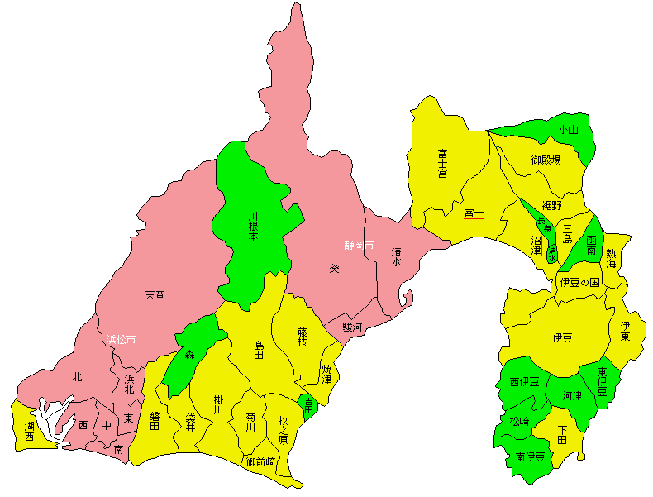
 |  |  |  | 年金給付額 | 課税者所得 | 小売販売額 | 住民人口 | 住民人口 | 個人所得 | 小売販売額 | 個人所得 | 小売販売額 | 回帰分析から | 左の
 |  |  |  | 2014年度 | 2014年度 | 2014年 | 2014.03.31 | 2014.03.31 | (年金+課税者） |  | 人口当たり | 人口当たり | 観測値－理論値 | 人口当たり
 |  |  |  | （千円） | （千円） | （百万円） | (人) | (千人) | （億円） | （億円） | （万円） | （万円） |  | 万円
22 | 100 | 静 岡 | 静岡市 | 241,113,075 | 1,053,388,945 | 836,932 | 710,730 | 711 | 12,945 | 8,369 |  | 静岡市 | 554 | 7.8
22 | 130 | 静 岡 | 浜松市 | 263,839,815 | 1,186,229,132 | 879,496 | 790,959 | 791 | 14,501 | 8,795 |  | 浜松市 | 41 | 0.5
22 | 203 | 静 岡 | 沼津市 | 71,505,740 | 304,730,624 | 225,017 | 201,253 | 201 | 3,762 | 2,250 |  | 沼津市 | -21 | -1.1
22 | 205 | 静 岡 | 熱海市 | 18,250,228 | 50,435,446 | 29,218 | 38,656 | 39 | 687 | 292 |  | 熱海市 | -122 | -31.7
22 | 206 | 静 岡 | 三島市 | 37,482,222 | 175,547,447 | 75,805 | 111,394 | 111 | 2,130 | 758 |  | 三島市 | -528 | -47.4
22 | 207 | 静 岡 | 富士宮市 | 44,720,062 | 186,026,629 | 112,177 | 133,879 | 134 | 2,307 | 1,122 |  | 富士宮市 | -271 | -20.3
22 | 208 | 静 岡 | 伊東市 | 30,551,832 | 77,140,641 | 70,990 | 72,224 | 72 | 1,077 | 710 |  | 伊東市 | 60 | 8.3
22 | 209 | 静 岡 | 島田市 | 36,361,165 | 134,393,425 | 86,915 | 100,546 | 101 | 1,708 | 869 |  | 島田市 | -162 | -16.1
22 | 210 | 静 岡 | 富士市 | 88,178,876 | 376,062,228 | 228,601 | 254,408 | 254 | 4,642 | 2,286 |  | 富士市 | -517 | -20.3
22 | 211 | 静 岡 | 磐田市 | 57,036,598 | 236,296,815 | 142,858 | 165,156 | 165 | 2,933 | 1,429 |  | 磐田市 | -342 | -20.7
22 | 212 | 静 岡 | 焼津市 | 50,878,470 | 193,713,079 | 112,905 | 140,936 | 141 | 2,446 | 1,129 |  | 焼津市 | -348 | -24.7
22 | 213 | 静 岡 | 掛川市 | 36,859,718 | 166,996,341 | 111,230 | 114,854 | 115 | 2,039 | 1,112 |  | 掛川市 | -118 | -10.3
22 | 214 | 静 岡 | 藤枝市 | 50,198,832 | 204,737,230 | 132,439 | 145,258 | 145 | 2,549 | 1,324 |  | 藤枝市 | -215 | -14.8
22 | 215 | 静 岡 | 御殿場市 | 24,319,349 | 134,797,992 | 120,389 | 87,864 | 88 | 1,591 | 1,204 |  | 御殿場市 | 243 | 27.7
22 | 216 | 静 岡 | 袋井市 | 23,902,948 | 120,662,541 | 78,927 | 84,004 | 84 | 1,446 | 789 |  | 袋井市 | -83 | -9.9
22 | 219 | 静 岡 | 下田市 | 9,449,232 | 24,482,946 | 23,777 | 23,927 | 24 | 339 | 238 |  | 下田市 | 33 | 13.8
22 | 220 | 静 岡 | 裾野市 | 17,261,242 | 83,748,894 | 37,062 | 53,061 | 53 | 1,010 | 371 |  | 裾野市 | -239 | -45.1
22 | 221 | 静 岡 | 湖西市 | 20,461,750 | 90,687,564 | 43,266 | 58,753 | 59 | 1,111 | 433 |  | 湖西市 | -238 | -40.6
22 | 222 | 静 岡 | 伊豆市 | 14,351,337 | 36,633,722 | 24,740 | 33,350 | 33 | 510 | 247 |  | 伊豆市 | -60 | -18.1
22 | 223 | 静 岡 | 御前崎市 | 11,175,540 | 45,791,280 | 26,192 | 33,587 | 34 | 570 | 262 |  | 御前崎市 | -82 | -24.4
22 | 224 | 静 岡 | 菊川市 | 14,760,160 | 62,732,620 | 38,427 | 45,459 | 45 | 775 | 384 |  | 菊川市 | -84 | -18.4
22 | 225 | 静 岡 | 伊豆の国市 | 18,203,941 | 64,344,403 | 41,278 | 49,611 | 50 | 825 | 413 |  | 伊豆の国市 | -86 | -17.2
22 | 226 | 静 岡 | 牧之原市 | 15,238,453 | 59,727,496 | 50,967 | 47,285 | 47 | 750 | 510 |  | 牧之原市 | 57 | 12.1
22 | 301 | 静 岡 | 東伊豆町 | 5,456,364 | 12,333,910 | 7,681 | 13,361 | 13 | 178 | 77 |  | 東伊豆町 | -31 | -22.9
22 | 302 | 静 岡 | 河津町 | 3,083,595 | 7,294,948 | 5,564 | 7,800 | 8 | 104 | 56 |  | 河津町 | -7 | -9.0
22 | 304 | 静 岡 | 南伊豆町 | 3,957,231 | 7,483,640 | 4,675 | 9,020 | 9 | 114 | 47 |  | 南伊豆町 | -22 | -24.7
22 | 305 | 静 岡 | 松崎町 | 3,270,991 | 6,457,240 | 6,173 | 7,430 | 7 | 97 | 62 |  | 松崎町 | 3 | 4.0
22 | 306 | 静 岡 | 西伊豆町 | 5,112,544 | 7,729,677 | 5,202 | 9,073 | 9 | 128 | 52 |  | 西伊豆町 | -26 | -28.1
22 | 325 | 静 岡 | 函南町 | 13,846,001 | 51,107,580 | 30,370 | 38,428 | 38 | 650 | 304 |  | 函南町 | -88 | -23.0
22 | 341 | 静 岡 | 清水町 | 9,736,148 | 48,446,214 | 42,879 | 31,763 | 32 | 582 | 429 |  | 清水町 | 78 | 24.4
22 | 342 | 静 岡 | 長泉町 | 11,772,722 | 70,888,078 | 35,526 | 41,964 | 42 | 827 | 355 |  | 長泉町 | -144 | -34.3
22 | 344 | 静 岡 | 小山町 | 6,583,915 | 27,661,676 | 8,476 | 19,732 | 20 | 342 | 85 |  | 小山町 | -122 | -61.8
22 | 424 | 静 岡 | 吉田町 | 8,845,239 | 39,430,405 | 31,421 | 29,100 | 29 | 483 | 314 |  | 吉田町 | 23 | 7.8
22 | 429 | 静 岡 | 川根本町 | 3,771,309 | 7,523,905 | 4,012 | 7,790 | 8 | 113 | 40 |  | 川根本町 | -28 | -36.0
22 | 461 | 静 岡 | 森町 | 6,970,452 | 24,114,059 | 10,894 | 19,305 | 19 | 311 | 109 |  | 森町 | -79 | -40.8

 |  |  | 合併パラパラ

